Suite de pruebas
SUITE DE PRUEBAS - WEB BUGGY CARS |  |  |  |  |  |  |  |  | OK
No | Caso de prueba | Prioridad | Precondiciones | Datos de entrada | Pasos | Resultados Esperado | Resultado Obtenido | Estado prueba | FALLO
AREA FUNCIONAL: REGISTRO DE USUARIO
1 | Registrar un nuevo usuario llenando todos los campos exitosamente (Happy path) | alta | *Tener instalado un navegador *Tener conexión a internet | Login Nombre usuario Apellido Password | 1. Abrir la pagina https://buggy.justtestit.org/ 2. Clic en la opcion "Registrar" en el boton superior izquierdo. 3. Ingresar los datos de entrada 4. Clic en el boton registrar | El usuario es registrado exitosamente | 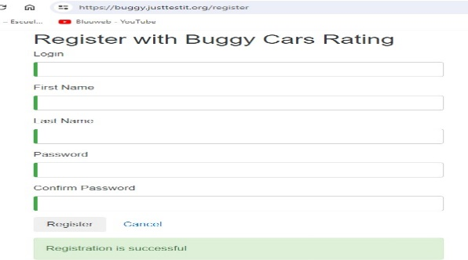 | OK
2 | Registrar un nuevo usuario con los datos requeridos en blanco | alta | *Tener instalado un navegador *Tener conexión a internet | Ninguno | 1. Abrir la pagina 2. Clic en la opcion "Registrar" en el boton superior izquierdo. 3. Ingresar los datos de entrada 4. Clic en el boton registrar | La pantalla debe mostrar una validacion de los campos requeridos e indicarlo al usuario con un mensaje | 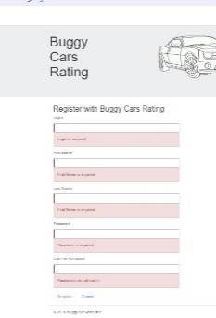 | OK
3 | Registrar un nuevo usuario con un password de 4 caracteres | alta | *Tener instalado un navegador *Tener conexión a internet | Login Nombre usuario Apellido Password | 1. Abrir la pagina 2. Clic en la opcion "Registrar" en el boton superior izquierdo. 3. Ingresar los datos de entrada 4. Clic en el boton | La pagina muestra un error de contraseña incorrecta e indicar las condiciones minimas que la contraseña debe cumplir. | 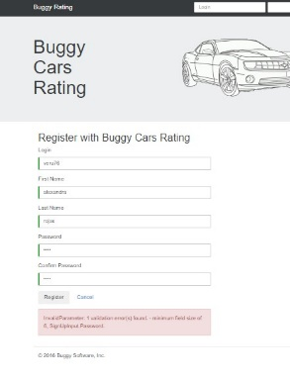 | OK

4 | Registrar un usuario ya existente | alta | *Tener instalado un navegador *Tener conexión a internet | Login Nombre usuario Apellido Password | 1. Abrir la pagina 2. Clic en la opcion "Registrar" en el boton superior izquierdo. 3. Ingresar los datos de entrada 4. Clic en el boton | La pagina muestra un error de contraseña incorrecta e indica las condiciones minimas que la contraseña debe cumplir. | 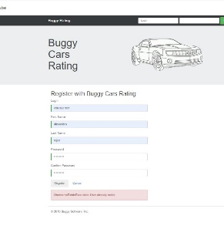 | OK
5 | Registrar un nuevo usuario con un password de 9 caracteres +1 caracter especial (todo en minuscula) | alta | *Tener instalado un navegador *Tener conexión a internet | Login Nombre usuario Apellido Password | 1. Abrir la pagina 2. Clic en la opcion "Registrar" en el boton superior izquierdo. 3. Ingresar los datos de entrada 4. Clic en el boton | La pagina muestra un error de contraseña incorrecta e indica las condiciones minimas que la contraseña debe cumplir. | 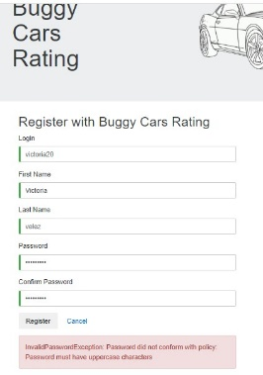 | OK

AREA FUNCIONAL : ACTUALIZAR PERFIL
1 | Actualizar el perfil de un usuario registardo. (Happy path) | alta | *Tener instalado un navegador *Tener conexión a internet | Login Nombre usuario Apellido Password | 1. Abrir la pagina 2.Ingresar usuario y clave exitosamente 3. Clic en la opcion profile en la parte superior izquierda. 4. Cambiar el nombre y apellido como tambien la direccion. 4. Clic en el boton guardar | El perfil es actualizado exitosamente | 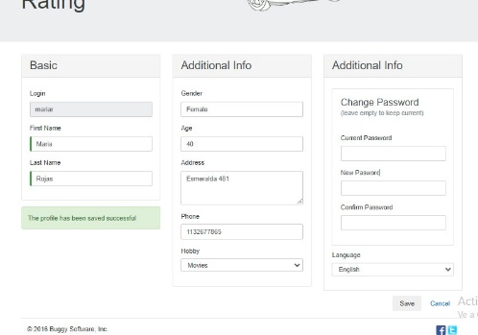 | OK
2 | Actualizar perfil con campos obligatorios en blanco. | alta | *Tener instalado un navegador *Tener conexión a internet | Login Nombre usuario Apellido Password | 1. Abrir la pagina 2.Ingresar usuario y clave exitosamente 3. Clic en la opcion profile en la parte superior izquierda. 4. Dejar campo nombre y apellido vacio. 5. Clic en el boton guardar | El sitio debe validad los campos requeridos vacios y mostrar un mensaje de error. | 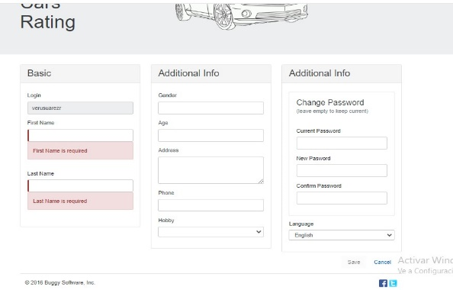 | OK

